Aiuto x la compilazione
 | INFORMAZIONI UTILI PER LA COMPILAZIONE DEL MODULO E DEL SUO INVIO:
1 | La nota liquidazione, debitamente compilata, andrà consegnata prima dell'inizio del Convegno/Seminario compilando la parte anagrafica e le coordinate bancarie. Al termine del Convegno/Seminario, invece dopo aver inserito le spese sostenute potrà essere trasmessa al Responsabile del Convegno/Seminario e all’indirizzo salvatore.grasso05@unipa.it, anticipando le scansioni di tutti i giustificativi di spesa, per consentire un preventivo controllo. Successivamente, per consentire l'effettivo rimborso, tutte le ricevute fiscali cartacee (scontrini pasti, ricevuta alloggio, etc.), dovranno essere consegnate in originale, presso il Dipartimento Culture e Società, IV piano, al sig. Salvo Grasso o al Responsabile del Convegno/Seminario.
2 | Per poter inserire la firma scansionata seguire la procedura come segue: a) Selezionare nella barra degli strumenti"Inserisci","Illustrazioni", "Immagini" e dal vostro dispositivo selezionare la firma scanzionata; b) Aprire la firma scansionata con PAINT, cliccare su "Seleziona", "Seleziona tutto", poi cliccare sul tasto destro del mouse e selezionare copia, infine andare ad incollare nella cella selezionabile della propria firma. Vedi esempi in basso...
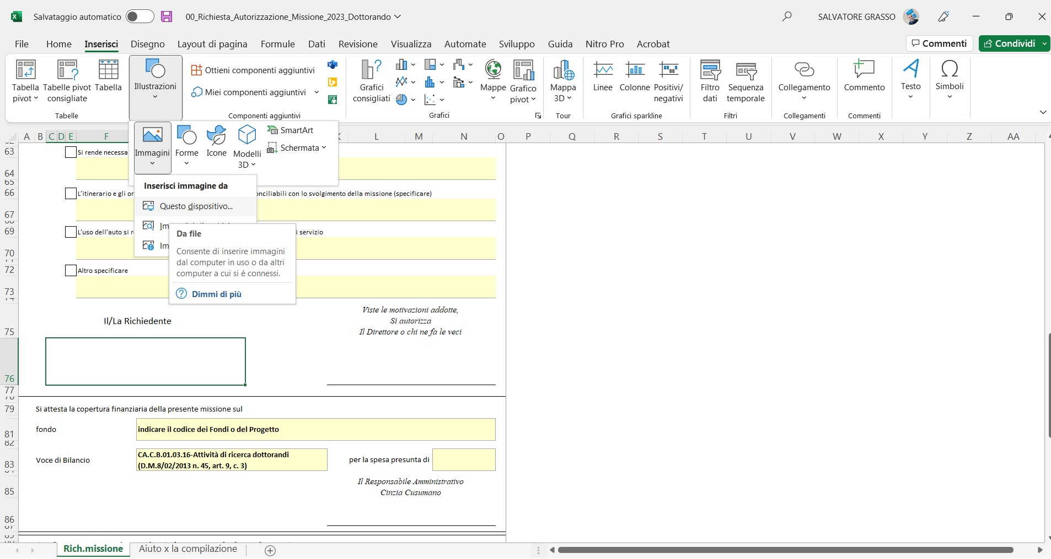
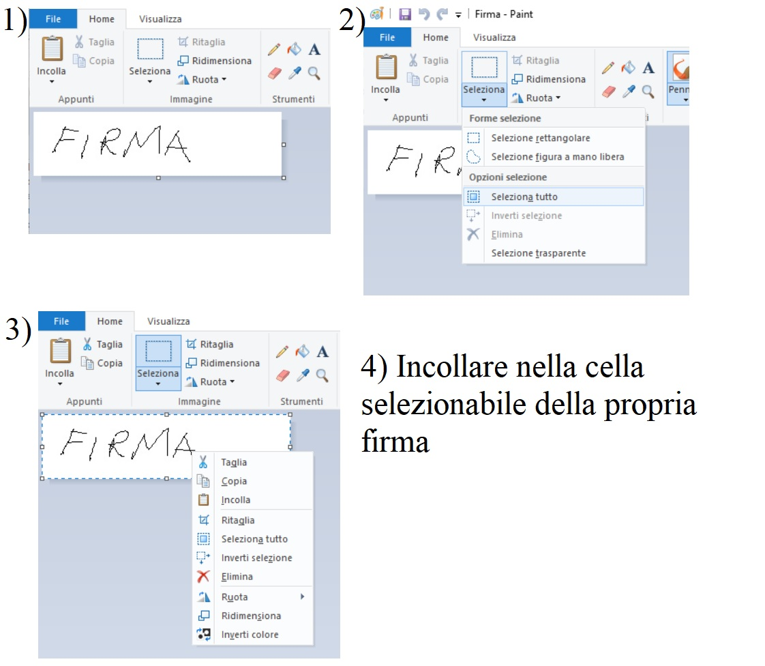

 | Per qualsiasi perplessita sulla compilazione del modulo di rimborso contattare Salvo Grasso tramite mail (salvatore.grasso05@unipa.it), su Teams o al Voip 091/23899302.

